CADEIRAS
 | TEC PREMIUM | TECIDO (A) | TECIDO (P)

CADEIRA LEILA | 464.00 | 443.00 | 421.00

CAD LEILA TODA MADEIRA | 408.00

CADEIRA GLORIA C/ BRAÇO | 504.00 | 481.00 | 458.00
CADEIRA GLORIA SEM BRAÇO | 491.00 | 468.00 | 445.00

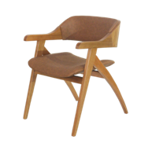

CADEIRA ALLANIS | 581.00 | 554.00 | 528.00

CADEIRA LARMARC | 455.00 | 433.00 | 410.00

CADEIRA MILANO | 428.00 | 408.00 | 388.00
CAD MILANO ENC MADEIRA | 415.00 | 396.00 | 377.00

CADEIRA MARIANA | 313.00 | 299.00 | 284.00

CADEIRA SYLVIA | 475.00 | 452.00 | 429.00
CADEIRA SYLVIA COM BRAÇO | 570.00 | 542.00 | 515.00

CADEIRA BRUNA | 456.00 | 434.00 | 412.00

CADEIRA ALABAMA C/BRAÇO | 540.00 | 515.00 | 490.00

CAD ALBAMA SEM BRAÇO | 384.00 | 366.00 | 348.00
C/RATTAN

CAD ALABAMA SEM BRAÇO | 349.00 | 342.00 | 325.00
ENCOSTO ESTOFADO
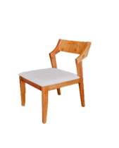

CAD ALABAMA SEM BRAÇO | 363.00 | 346.00 | 328.00
ENCOSTO MADEIRA

CADEIRA ELOÁ | 501.00 | 476.00 | 463.00

CADEIRA BRENDA | 501.00 | 476.00 | 463.00

CADEIRA KAREN | 501.00 | 476.00 | 463.00

CADEIRA HELENA | 501.00 | 476.00 | 463.00

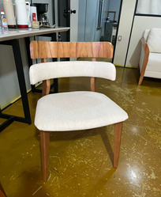

CADEIRA JADE | 501.00 | 476.00 | 463.00

CADEIRA NADINE

CADEIRA SOLANGE

CADEIRA JOYCE

CADEIRA ISABELA

CADEIRA ISIS

CADEIRA SUSANA

CADEIRA IARA

TAMPOS E BASES
TABELA FOB JANEIRO 2025

 | BASE LEILA 60X 50 P/TAMPO ATÉ 1,80 | 894.00
 | BASE LEILA 78 X 60 P/TAMPO ATÉ 2,40 | 938.00

 | BASE MARGO 90 X 50 P/TAMPO ATÉ 1,80 | 886.00
 | BASE MARGO 1,30 X 50 P/TAMPO ATÉ 2,20 | 986.00
 | BASE MARGO 1,50 X 50 P/TAMPO DE 2,40 | 1,084.00

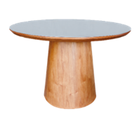
 | BASE MILANO P/TAMPO ATÉ 1,20 | 678.00
 | BASE MILANO P/TAMPO ATÉ 1,40 | 747.00

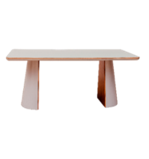

 | BASE VERONA P/ TODOS OS TAMPOS | 1,085.00
 | BASE VERONA P/TAMPOS REDONDOS | 1,085.00

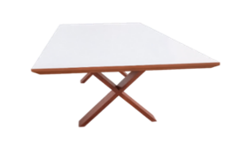

 | BASE TRITON (PX) P/TODOS OS TAMPOS | 472.00

 | TAMPO INGRID 1,20X 1,00 C/VIDRO | 853.00
 | TAMPO INGRID 1,60 X 1,00 C/VIDRO | 1,192.00
 | TAMPO INGRID 1,80 X 1,00 C/VIDRO | 1,255.00
 | TAMPO INGRID 2,00 X 1,00 C/ VIDRO | 1,418.00
 | TAMPO INGRID 2,20 X 1,00 C/VIDRO | 1,561.00
 | TAMPO INGRID 2,20 X 1,10 C/ VIDRO | 1,716.00
 | TAMPO INGRID 2,40 X 1,10 C/ VIDRO | 1,872.00
 | TAMPO INGRID 2,40 X 1,20 C/ VIDRO | 2,041.00
 | OBS.:TAMPOS LAMINADOS C/5% DESC

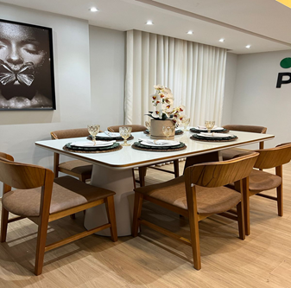
 | TAMPO VERONA 1,60 X 1,00 | 1,107.00
 | TAMPO VERONA 1,80X1,00 | 1,226.00
 | TAMPO VERONA 2,00X 1,00 | 1,490.00
 | TAMPO VERONA 2,20 X 1,10 | 1,804.00
 | TAMPO VERONA 2,40 X 1,10 | 1,968.00
 | TAMPO VERONA 2,40 X 1,20 | 2,147.00
 | TAMPO VERONA REDONDO 1,20 | 1,118.00
 | TAMPO VERONA REDONDO 1,30 | 1,283.00
 | TAMPO VERONA REDONDO 1,40 | 1,475.00



 | TAMPO MARGO 1,60 X 1,20 | 1,401.00
 | TAMPO MARGO 1,80X1,20 | 1,578.00
 | TAMPO MARGO 2,00X 1,20 | 1,753.00
 | TAMPO MARGO 2,20 X 1,20 | 1,928.00
 | TAMPO MARGO 2,40 X 1,20 | 2,103.00
 | OBS.: NÃO TEMOS OPÇÃO DE TAMPOS
 | MARGO COM VIDROS

 | TAMPO JOSI 1,10 DIAMETRO C/ VD | 1,094.00
 | TAMPO JOSI 1,20 DIAMETRO C/VD | 1,206.00
 | TAMPO JOSI 1,30 DIAMENTRO C/VD | 1,424.00
 | TAMPO JOSI 1,40 DIAMETRO C/ VD | 1,551.00
 | OBS.: OS TAMPOS LAMINADOS C/5% DESC

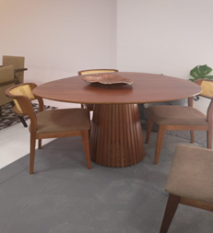
 | TAMPO GLORIA 1,30 | 627.00
 | TAMPO GLORIA 1,40 | 659.00
 | TAMPO GLORIA 1,50 | 692.00
 | BASE GLORIA P/TP 1,30 | 594.00
 | BASE GLORIA P/TP 1,40 E 1,50 | 624.00

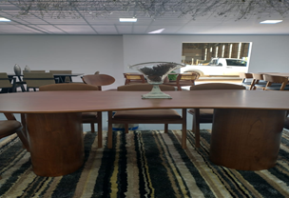
 | TAMPO ALICE 2,00 | 1,364.00
 | TAMPO ALICE 2,20 | 1,393.00
 | TAMPO ALICE 2,40 | 1,421.00
 | TAMPO ALICE 2,60 | 1,451.00
 | TAMPO ALICE 2,70 | 1,480.00
 | BASE ALICE | 847.00

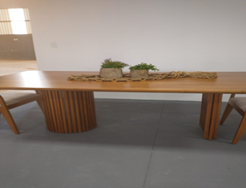
 | BASE PAULA P/ TAMPOS DE TODOS OS | 975.00
 | TAMANHOS

 | BASE MAJU | 1,701.00
 | PARA TAMPOS DE 2,00, 2,20, 2,40, 2,50

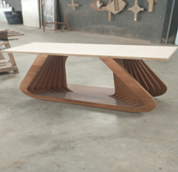
 | BASE LIZ | 1,391.00
 | PARA TAMPOS DE TODOS OS TAMANHOS

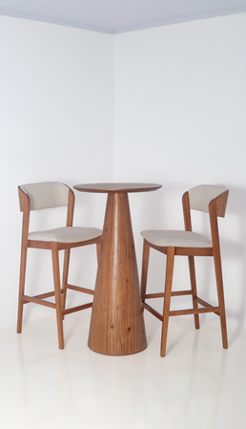

 | BISTRÔ SYLVIA
 | BASE | 450.00
 | TAMPO DE 0,80CM | 250.00

 | BASE NADINE

 | BASE SOLANGE

 | BASE JOYCE

